EJERCICIO 1 (modi)
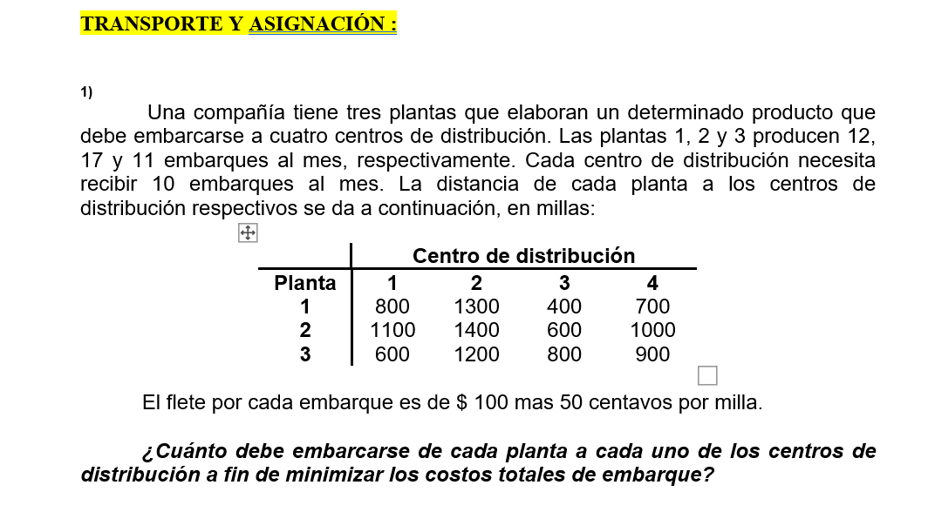
 | MODI | T1 |  | T2 |  | T3 |  | T4
 | PLANA | 1 |  | 2 |  | 3 |  | 4 |  |  | Pos | Qty | Titas | Nueva Cantidad
S1 | 1 |  |  |  |  |  | -100 |  | 100 |  | (3;1) | 0 | + | 1
 |  | 10 | 800 | 2 | 1300 |  | 400 |  | 700 |  | (1;1) | 10 | - | 9
S2 | 2 |  | 200 |  |  |  |  |  | 300 |  | (1;2) | 2 | + | 3
 |  |  | 1100 | 8 | 1400 | 9 | 600 |  | 1000 |  | (2;2) | 8 | - | 7
S3 | 3 |  | -500 |  | -400 |  |  |  |  |  | (2;3) | 9 | + | 10
 |  |  | 600 |  | 1200 | 1 | 800 | 10 | 900 |  | (3;3) | 1 | - | 0

 |  |  |  |  |  |  |  |  |  |  |  |  | Min titas - (10;8; 1)=1
 |  |  |  |  |  | Solución no degenerada
 |  | CT= | 37000
 |  | Posiciones Básicas
 |  | Sij+Tij+CIJ = 0 |  |  |  | Sij+Tij+CIJ = aij

 |  | S1+T1+800=0 |  | S1=0 |  | S1+T3 + 400= a13 |  | 0+-500 + 400= a13= -100
 |  | S1+T2+1300=0 |  | T1=-800 | 0 +T1+800=0
 |  | S2+T2+1400=0 |  | T2=-1300 |  | S1+T4 + 700= a14 |  | 0-600 + 700= a14= 100
 |  | S2+T3+600=0 |  | S2=-100
 |  | S3+T3+800=0 |  | T3=-500 |  | S2+T1 + 1100= a21 |  | -100-800 +1100= A21= 200
 |  | S3+T4+900=0 |  | S3=-300
 |  |  |  | T4=-600 |  | S2+T4 + 1000= a24 |  | -100 -600+ 1000= A24= 300

 |  |  |  |  |  | S3+T1 + 600= a31 |  | -300 -800+ 600= A31= -500

 |  |  |  |  |  | S3+T2 + 1200= a32 |  | -300 -1300+ 1200= A32= -400

 |  | MODI | T1 |  | T2 |  | T3 |  | T4
 |  | PLANA | 1 |  | 2 |  | 3 |  | 4 |  |  | Pos | Qty | Titas | Nueva Cantidad
 | S1 | 1 |  |  |  |  |  | -100 |  | -400 |  | (1;4) | 0 | + | 9
 |  |  | 9 | 800 | 3 | 1300 |  | 400 |  | 700 |  | (3;4) | 10 | - | 1
 | S2 | 2 |  | 200 |  |  |  |  |  | -200 |  | (3;1) | 1 | + | 10
 |  |  |  | 1100 | 7 | 1400 | 10 | 600 |  | 1000 |  | (1;1) | 9 | - | 0
 | S3 | 3 |  |  |  | 100 |  | 500
 |  |  | 1 | 600 |  | 1200 |  | 800 | 10 | 900

 |  |  |  |  |  |  |  |  |  |  |  |  |  | Min titas - (10;9)=9
 |  |  | CT= | 36500

 |  | Posiciones Básicas
 |  | Sij+Tij+CIJ = 0 |  |  |  | Sij+Tij+CIJ = aij

 |  | S1+T1+800=0 |  | S1=0 |  | S1+T3 + 400= a13 |  | 0+-500 + 400= a13= -100
 |  | S1+T2+1300=0 |  | T1=-800 | 0 +T1+800=0
 |  | S2+T2+1400=0 |  | T2=-1300 |  | S1+T4 + 700= a14 |  | 0-1100 + 700= a14= -400
 |  | S2+T3+600=0 |  | S2=-100
 |  | S3+T1+600=0 |  | T3=-500 |  | S2+T1 + 1100= a21 |  | -100-800 +1100= A21= 200
 |  | S3+T4+900=0 |  | S3=200
 |  |  |  | T4=-1100 |  | S2+T4 + 1000= a24 |  | -100 -1100+ 1000= A24= -200

 |  |  |  |  |  | S3+T2 + 1200= a32 |  | 200 -1300+ 1200= A32= 100

 |  |  |  |  |  | S3+T3 + 800= a33 |  | 200 -500+ 800= A33= 500

 |  |  | MODI | T1 |  | T2 |  | T3 |  | T4
 |  |  | PLANA | 1 |  | 2 |  | 3 |  | 4 |  |  | Pos | Qty | Titas | Nueva Cantidad
 |  | S1 | 1 |  |  |  |  |  |  |  |  |  | (1;4) | 0 | + | 9
 |  |  |  |  | 800 | 3 | 1300 |  | 400 | 9 | 700 |  | (3;4) | 10 | - | 1
 |  | S2 | 2 |  |  |  |  |  |  |  |  |  | (3;1) | 1 | + | 10
 |  |  |  |  | 1100 | 7 | 1400 | 10 | 600 |  | 1000 |  | (1;1) | 9 | - | 0
 |  | S3 | 3
 |  |  |  | 10 | 600 |  | 1200 |  | 800 | 1 | 900

 |  |  |  |  |  | CT= | 36500 |  |  |  |  |  |  |  | Min titas - (10;9)=9
 |  |  |  | CT= | 32900 |  | -3600
 |  |  |  |  |  |  | 32900

 | COSTOS MÍNIMOS

 |  | CENTRO DE DISTRIBUCIÓN
 | PLANA | 1 |  | 2 |  | 3 |  | 4 |  | Oferta
 | 1
 |  |  | 800 |  | 1300 | 10 | 400 | 2 | 700 | 0
 | 2
 |  |  | 1100 | 10 | 1400 |  | 600 | 7 | 1000 | 0
 | 3
 |  | 10 | 600 |  | 1200 |  | 800 | 1 | 900 | 0
 | Demanda | 0 |  | 0 |  | 0 |  | 0 |  | 40/40

 |  |  | CT | 33300 |  |  |  | FILAS | 3
 |  |  |  |  |  |  |  | Columnas | 4
 |  |  |  |  |  |  |  | F+C-1 | 6 | Posiciones con solución |  | 6 | Slución no degenerada
 | VOGEL
 |  | CENTRO DE DISTRIBUCIÓN
 | PLANA | 1 |  | 2 |  | 3 |  | 4 |  | Oferta
 | 1
 |  |  | 800 |  | 1300 |  | 400 |  | 700 | 12 | 300
 | 2
 |  |  | 1100 |  | 1400 | 10 | 600 |  | 1000 | 7 | 400
 | 3
 |  |  | 600 |  | 1200 |  | 800 |  | 900 | 11 | 200
 | Demanda | 10 |  | 10 |  | 0 |  | 10 |  | 40/40

 |  |  | 200 |  | 100 |  | 200 |  | 200

 | VOGEL
 |  | CENTRO DE DISTRIBUCIÓN
 | PLANA | 1 |  | 2 |  | 3 |  | 4 |  | Oferta
 | 1
 |  |  | 800 |  | 1300 |  | 400 |  | 700 | 12 | 100
 | 2
 |  |  | 1100 |  | 1400 | 10 | 600 |  | 1000 | 7 | 100
 | 3
 |  | 10 | 600 |  | 1200 |  | 800 |  | 900 | 1 | 300
 | Demanda | 0 |  | 10 |  | 0 |  | 10 |  | 40/40

 |  |  | 200 |  | 100 |  |  |  | 200

 |  | CENTRO DE DISTRIBUCIÓN
 | PLANA | 1 |  | 2 |  | 3 |  | 4 |  | Oferta
 | 1
 |  |  | 800 | 2 | 1300 |  | 400 | 10 | 700 | 0 | 600
 | 2
 |  |  | 1100 | 7 | 1400 | 10 | 600 |  | 1000 | 0 | 400
 | 3
 |  | 10 | 600 | 1 | 1200 |  | 800 |  | 900 | 0 | 300
 | Demanda | 0 |  | 0 |  | 0 |  | 0 |  | 40/40

 |  |  |  |  | 100 |  |  |  | 200

 |  | CT | 32600 |  |  |  |  |  | FILAS | 3
 |  |  |  |  |  |  |  |  | Columnas | 4
 |  |  |  |  |  |  |  |  | F+C-1 | 6 | Posiciones con solución |  | 6 | Slución no degenerada

 | MODI
 | VOGEL | CT | 32600 |  |  |  |  |  |  |  |  |  |  | CT | 32600
 |  | T1 |  | T2 |  | T3 |  | T4
 | PLANA | 1 |  | 2 |  | 3 |  | 4 |  |  |  | PLANA | 1 |  | 2 |  | 3 |  | 4
S1 | 1 |  | 100 |  |  |  | -100 |  |  |  |  | 1 |  | 100 |  |  |  | -100
 |  |  | 800 | 2 | 1300 |  | 400 | 10 | 700 |  |  |  |  | 800 | 2 | 1300 |  | 400 | 10 | 700
S2 | 2 |  | 300 |  |  |  |  |  | 200 |  |  | 2 |  | 300 |  |  |  |  |  | 200
 |  |  | 1100 | 7 | 1400 | 10 | 600 |  | 1000 |  |  |  |  | 1100 | 7 | 1400 | 10 | 600 |  | 1000
S3 | 3 |  |  |  |  |  | 200 |  | 300 |  |  | 3 |  |  |  |  |  | 200 |  | 300
 |  | 10 | 600 | 1 | 1200 |  | 800 |  | 900 |  |  |  | 10 | 600 | 1 | 1200 |  | 800 |  | 900

 |  |  | Sij+Tij+CIJ = 0 |  | Sij+Tij+CIJ = aij |  |  |  |  |  |  | PLANA | 1 |  | 2 |  | 3 |  | 4
 |  |  |  |  |  |  |  |  |  |  |  | 1 |  | 100 |  |  |  | -100
 |  | S1+T2+1300=0 |  | S1=0 | S1+T1+800=a11 |  | 100 |  | 0-700+800 |  |  |  |  | 800 | 2 | 1300 |  | 400 | 10 | 700
 |  | S1+T4+700=0 |  | T4=-700 |  |  |  |  |  |  |  | 2 |  | 300 |  |  |  |  |  | 200
 |  | S2+T2+1400=0 |  | T2=-1300 | S1+T3+400=a13 |  | -100 |  | 0-500+400 |  |  |  |  | 1100 | 7 | 1400 | 10 | 600 |  | 1000
 |  | S2+T3+600=0 |  | S2=-100 |  |  |  |  |  |  |  | 3 |  |  |  |  |  | 200 |  | 300
 |  | S3+T1+600=0 |  | T3=-500 | S2+T1+1100=a21 |  | 300 |  | -100-700+1100 |  |  |  | 10 | 600 | 1 | 1200 |  | 800 |  | 900
 |  | S3+T2+1200=0 |  | S3=100
 |  |  |  | T1=-700 | S2+T4+1000=a24 |  | 200 |  | -100-700+1000
 |  |  |  |  |  |  |  |  |  |  |  |  |  | Qty | TITA | Nueva Qty | = QTY +/- TITA (-)
 |  |  |  |  | S3 +T3+800 =a33 |  | 200 |  | -100-500+800 |  |  |  | (1;3) | 0 | + | 2
 |  |  |  |  |  |  |  |  |  |  |  |  | (1;2) | 2 | - | 0
 |  |  |  |  | S3+T4+900=a34 |  | 300 |  | 100-700+900 |  |  |  | (2;2) | 7 | + | 9
 |  |  |  |  |  |  |  |  |  |  |  |  | (2;3) | 10 | - | 8

 |  |  |  |  |  |  |  |  |  |  |  |  | Minimo de los TITA (-)= |  | (2;10) | 2 |  | CT | 32600

 |  |  |  |  |  |  |  |  |  |  |  | PLANA | 1 |  | 2 |  | 3 |  | 4
 |  |  |  |  |  |  |  |  |  |  |  | 1
 |  |  |  |  |  |  |  |  |  |  |  |  |  | 800 | 0 | 1300 | 2 | 400 | 10 | 700
 |  |  |  |  |  |  |  |  |  |  |  | 2
 |  |  |  |  |  |  |  |  |  |  |  |  |  | 1100 | 9 | 1400 | 8 | 600 |  | 1000
 |  |  |  |  |  |  |  |  |  |  |  | 3
 |  |  |  |  |  |  |  |  |  |  |  |  | 10 | 600 | 1 | 1200 |  | 800 |  | 900

 |  |  |  |  |  |  |  |  |  |  |  |  |  | CT | 32400

EJERCICIO 2
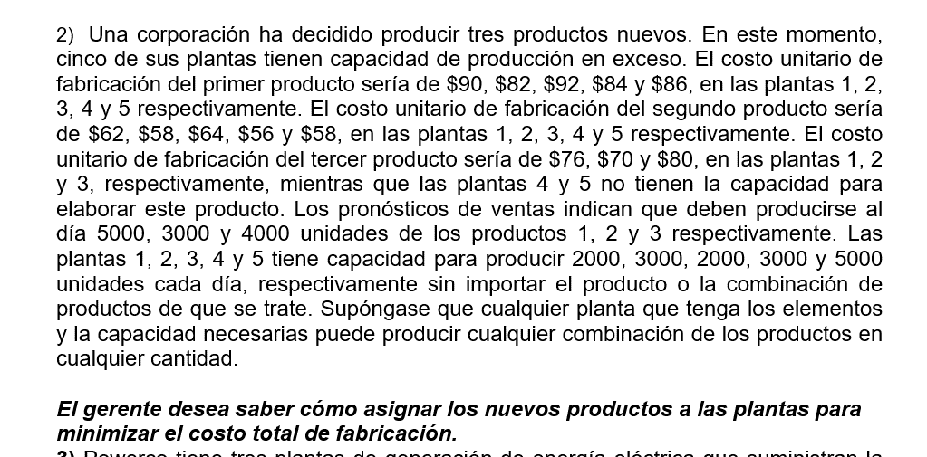
MEN
 | Productos
PLANA | 1 |  | 2 |  | 3 |  | F |  | Oferta
1
 | 2000 | 90 |  | 62 |  | 76 |  | 0 | 0
2
 | 3000 | 82 |  | 58 |  | 70 |  | 0 | 0
3
 |  | 92 | 2000 | 64 |  | 80 |  | 0 | 0
4
 |  | 84 | 1000 | 56 | 2000 | M |  | 0 | 0
5
 |  | 86 |  | 58 | 2000 | M | 3000 | 0 | 3000
Demanda | 0 |  | 0 |  | 0 |  | 3000 |  | 15000/15000

 |  | CT= | 610000
 |  |  |  |  |  |  |  | Filas | 5
 |  |  |  |  |  |  |  | Columnas | 4 |  | Solución Degenerada
 |  |  |  |  |  |  |  | F+C-1 | 8 |  | 7 Posiciónes con cantidades

COSTOS MÍNIMOS
 | CENTRO DE DISTRIBUCIÓN
PLANA | 1 |  | 2 |  | 3 |  | F |  | Oferta
1 | X1 |  | X2 |  | X3 |  | X4 |  |  |  | X3=1000
 |  | 90 |  | 62 | 1000 | 76 | 1000 | 0 | 0 |  | X4=1000
2 | X5 |  |  |  |  |  |  |  |  |  | X7=3000
 |  | 82 |  | 58 | 3000 | 70 |  | 0 | 0 |  | X12=2000
3 |  |  |  |  |  |  |  |  |  |  | X14=3000
 |  | 92 |  | 64 |  | 80 | 2000 | 0 | 0 |  | X17=5000
4
 |  | 84 | 3000 | 56 |  | M |  | 0 | 0
5
 | 5000 | 86 |  | 58 |  | M |  | 0 | 0
Demanda | 0 |  | 0 |  | 0 |  | 0 |  | 15000/15000

 |  | CT | 884000 |  | FILAS | 5
 |  |  |  |  | Columnas | 4
 |  |  |  |  | F+C-1 | 8 | Posiciones con solución |  | 5 | Solución es degenerada
VOGEL
 | CENTRO DE DISTRIBUCIÓN
PLANA | 1 |  | 2 |  | 3 |  | F |  | Oferta
1
 |  | 90 |  | 62 | 1000 | 76 | 1000 | 0 | 0 |  |  | 14 | 14
2
 |  | 82 |  | 58 | 3000 | 70 |  | 0 | 0 |  | 58 | 12 | 12
3
 |  | 92 |  | 64 |  | 80 | 2000 | 0 | 0
4
 |  | 84 | 3000 | 56 |  | M |  | 0 | 0 |  | 56 | 28
5
 | 5000 | 86 |  | 58 |  | M |  | 0 | 0 |  | 58 | 28 | M
Demanda | 0 |  | 0 |  | 0 |  | 0 |  | 15000/15000

 |  | 2 |  | 2 |  | 6 |  | 0
 |  | 2 |  | 2 |  | 6 |  | 0
 |  | 2 |  | 2 |  | 6
 |  | 4 |  |  |  | 6
 |  | CT | 884000
 |  |  |  |  | FILAS | 5
 |  |  |  |  | Columnas | 4
 |  |  |  |  | F+C-1 | 8 | Posiciones con solución |  | 6 | Solución es degenerada

 | T1 |  |  | T2 | T3 |  | T4
PLANA | 1 |  | 2 |  | 3 |  | F
1 |  |  |  | 6
S1 | e | 90 |  | 62 | 1000 | 76 | 1000 | 0 |  |  | 4 |  |  |  | 6
 |  | -2 |  | 8 |  |  |  | 6 |  |  | CT | 884000
S2 |  | 82 |  | 58 | 3000 | 70 |  | 0 |  |  |  |  |  | FILAS | 5
 |  | 2 |  | 8 |  | 4 |  |  |  |  |  |  |  | Columnas | 4
S3 |  | 92 |  | 64 |  | 80 | 2000 | 0 |  |  |  |  |  | F+C-1 | 8 | Posiciones con solución | 6 | Solución es degenerada
 |  | -6 |  |  |  |  |  |  |  |  |  |  |  |  | 2 | e
S4 |  | 84 | 3000 | 56 |  | M | e | 0 |  |  |  |  |  | F+C-1 | 8 | Posiciones con solución | 8 | Solución es NO degenerada
 |  |  |  | 6 |  |  |  | 4
S5 | 5000 | 86 |  | 58 |  | M |  | 0
 |  |  |  |  |  |  |  |  |  |  | Qty | Titas | Nueva Cantidad
 |  |  |  |  |  |  |  |  |  | (4;1) | 0 | + | 0+e
 | Sij+Tij+CIJ = 0 |  |  |  | Sij+Tij+CIJ = aij |  |  |  |  | (4;4) | e | - | 0
 |  |  |  |  |  |  |  |  |  | (1;4) | 1000 | + | 1000+e
 | S1 + T1 + 90 =0 |  | S1=0 |  | S1+T2+62= a12 |  | 0-56+62=6 |  |  | (1;1) | e | - | 0
 | S1 +T3+76=0 |  | T1=-90
 | S1+T4+0 =0 |  | S5=4 |  | S2+T1+82=a21 |  | 6-90+82=-2 |  |  | Mini Titas - (e;e)
 | S2+T3+70=0 |  | T3=-76
 | S3+T4+0=0 |  | S2=6 |  | S2+T2+58=a22 |  | 6-56+58=8
 | S4+T2+56=0 |  | T4=0
 | S4+T4+0=0 |  | T2=-56 |  | S2+T4+0=a24 |  | 6+0+0=0
 | S5+T1+86=0 |  | S4=0
 |  |  | S3=0 |  | S3+T1+92=a31 |  | 0-90+92=2

 |  |  |  |  | S3+T2+64=a32 |  | 0-56+64=8

 |  |  |  |  | S3+T3+80=a33 |  | 0-76+80=4

 |  |  |  |  | S4+T1+84=a41 |  | 0-90+84=-6

 |  |  |  |  | S5+T2+58=a52 |  | 4-56+58=6

 |  |  |  |  | S5+T4+0=a54 |  | 4+0+0=4

PLANA | 1 |  | 2 |  | 3 |  | F
1 |  |  |  | 6
S1 | 0 | 90 |  | 62 | 1000 | 76 | 1000 | 0
 |  | -2 |  | 8 |  |  |  | 6
S2 |  | 82 |  | 58 | 3000 | 70 |  | 0
 |  | 2 |  | 8 |  | 4
S3 |  | 92 |  | 64 |  | 80 | 2000 | 0
 |  | -6
S4 | e | 84 | 3000 | 56 |  | M | 0 | 0
 |  |  |  | 6 |  |  |  | 4
S5 | 5000 | 86 |  | 58 |  | M |  | 0

Nor oeste
 |  | Demanda |  |  |  |  |  |  |  |  | Demanda
 |  | 1 |  | 2 |  | 3 |  | Disponibilidad |  |  | 1 |  | 2 |  | 3 |  | F |  | Disponibilidad
oferta | A |  |  |  |  |  |  | 45 | oferta | A |  |  |  |  |  |  |  |  | 45
 |  |  | 8 |  | 9 |  | 6 |  |  |  |  | 8 |  | 9 |  | 6 |  | 0
 | B |  |  |  |  |  |  | 25 |  | B |  |  |  |  |  |  |  |  | 25
 |  |  | 5 |  | 7 |  | 4 |  |  |  |  | 5 |  | 7 |  | 4 |  | 0
 | C |  |  |  |  |  |  | 50 |  | C |  |  |  |  |  |  |  |  | 50
 |  |  | 3 |  | 5 |  | 7 |  |  |  |  | 3 |  | 5 |  | 7 |  | 0
 | D |  |  |  |  |  |  | 30 |  | D |  |  |  |  |  |  |  |  | 30
 |  |  | 7 |  | 8 |  | 5 |  |  |  |  | 7 |  | 8 |  | 5 |  | 0
 | Demanda | 40 |  | 60 |  | 30 |  | 130/150 |  | Demanda | 40 |  | 60 |  | 30 |  | 20 |  | 150/150

 |  |  |  |  |  |  |  |  |  |  |  |  |  | Demanda
 |  |  |  |  |  |  |  |  |  |  |  |  | 2 |  | 3 |  | F |  | Disponibilidad
 |  |  |  |  |  |  |  |  |  | A |  |  | 5 |  |  |  |  |  | 0
 |  |  |  |  |  |  |  |  |  |  |  |  |  | 9 |  | 6 |  | 0
 |  |  |  |  |  |  |  |  |  | B |  |  |  |  |  |  |  |  | 25
 |  |  |  |  |  |  |  |  |  |  |  |  |  | 7 |  | 4 |  | 0
 |  |  |  |  |  |  |  |  |  | C |  |  |  |  |  |  |  |  | 50
 |  |  |  |  |  |  |  |  |  |  |  |  |  | 5 |  | 7 |  | 0
 |  |  |  |  |  |  |  |  |  | D |  |  |  |  |  |  |  |  | 30
 |  |  |  |  |  |  |  |  |  |  |  |  |  | 8 |  | 5 |  | 0
 |  |  |  |  |  |  |  |  |  | Demanda |  |  | 55 |  | 30 |  | 20

 |  |  |  |  |  |  |  |  |  |  |  |  |  | Demanda
 |  |  |  |  |  |  |  |  |  |  |  |  | 2 |  | 3 |  | F |  | Disponibilidad
 |  |  |  |  |  |  |  |  |  | A

 |  |  |  |  |  |  |  |  |  | B |  |  |  |  |  |  |  |  | 0
 |  |  |  |  |  |  |  |  |  |  |  |  | 25 | 7 |  | 4 |  | 0
 |  |  |  |  |  |  |  |  |  | C |  |  |  |  |  |  |  |  | 50
 |  |  |  |  |  |  |  |  |  |  |  |  |  | 5 |  | 7 |  | 0
 |  |  |  |  |  |  |  |  |  | D |  |  |  |  |  |  |  |  | 30
 |  |  |  |  |  |  |  |  |  |  |  |  |  | 8 |  | 5 |  | 0
 |  |  |  |  |  |  |  |  |  | Demanda |  |  | 30 |  | 30 |  | 20

V
 |  |  |  |  |  |  |  |  |  |  | t1 |  | t2 |  | t3 |  | t4
 |  |  |  |  |  |  |  |  |  |  | Demanda
 |  |  |  |  |  |  |  |  |  |  | 1 |  | 2 |  | 3 |  | F
V
V
 |  |  |  |  |  |  |  | s1 |  | A | 40 |  | 5 |  |  | -5 |  | -6 |  | 880
 |  |  |  |  |  |  |  |  |  |  |  | 8 |  | 9 |  | 6 |  | 0
 |  |  |  |  |  |  |  | s2 |  | B |  | -1 | 25 |  |  | -5 |  | -4
 |  |  |  |  |  |  |  |  |  |  |  | 5 |  | 7 |  | 4 |  | 0 |  | FILAS | 4
V
 |  |  |  |  |  |  |  | s3 |  | C |  | -1 | 30 |  | 20 |  |  | -2 |  | Columnas | 4
V
 |  |  |  |  |  |  |  |  |  |  |  | 3 |  | 5 |  | 7 |  | 0 |  | F+C-1 | 7 | Posiciones con solución |  | 7 | Solución es NO degenerada
 |  |  |  |  |  |  |  | s4 |  | D |  | 5 |  | 5 | 10 |  | 20
V
 |  |  |  |  |  |  |  |  |  |  |  | 7 |  | 8 |  | 5 |  | 0

 |  |  |  |  |  |  |  |  |  |  |  |  |  |  |  |  |  |  |  | Posición | Qty | Tita | Nueva Cantidad
 |  |  |  |  |  |  |  |  |  |  |  |  |  |  |  |  |  |  |  | (1;4) | 0 | + | 5
 |  |  |  |  |  |  |  | Sij+Tij+CIJ = 0 |  |  |  |  |  | Sij+Tij+CIJ = aij |  |  |  |  |  | (1;2) | 5 | - | 0
 |  |  |  |  |  |  |  |  |  |  |  |  |  |  |  |  |  |  |  | (3;2) | 30 | + | 35
 |  |  |  |  |  |  |  | S1+T1+8=0 |  | S1=0 |  |  |  | s1+t3+6=a13 |  |  |  | 0-11+6=-5 |  | (3;3) | 20 | - | 15
 |  |  |  |  |  |  |  | S1+T2+9=0 |  | T1=-8 |  |  |  | s1+t4+0=a14 |  |  |  | 0-6+0=-6 |  | (4;3) | 10 | + | 15
 |  |  |  |  |  |  |  | S2+T2+7=0 |  | t2=-9 |  |  |  | S2+T1+5=a21 |  |  |  | 2-8+5=-1 |  | (4;4) | 20 | - | 15
 |  |  |  |  |  |  |  | S3+T2+5=0 |  | S3=4 |  |  |  | s2+t3+4=a23 |  |  |  | 2-11+4=-5
 |  |  |  |  |  |  |  | S3+T3+7=0 |  | T3=-11 |  |  |  | s2+t4+0=a24 |  |  |  | 2-6+0=-4 |  |  | Min titas - (5;20;20) =5 |  | -30
 |  |  |  |  |  |  |  | S4+T3+5=0 |  | S4=6 |  |  |  | s3+t1+3=a31 |  |  |  | 4-8+3=-1
 |  |  |  |  |  |  |  | S4+T4+0=0 |  | T4=-6 |  |  |  | s3+t4+0=a34 |  |  |  | 4-6+0=-2
 |  |  |  |  |  |  |  |  |  | S2=2 |  |  |  | S4+T1+7=a41 |  |  |  | 6-8+7=5
 |  |  |  |  |  |  |  |  |  |  |  |  |  | S4+T2+8=a42 |  |  |  | 6-9+9=5 |  |  | t1 |  | t2 |  | t3 |  | t4
 |  |  |  |  |  |  |  |  |  |  |  |  |  |  |  |  |  |  |  |  | Demanda
 |  |  |  |  |  |  |  |  |  |  |  |  |  |  |  |  |  |  |  |  | 1 |  | 2 |  | 3 |  | F
 |  |  |  |  |  |  |  |  |  |  |  |  |  |  |  |  |  |  |  | A | 40 |  | 0 |  |  | -5 | 5 | -6
 |  |  |  |  |  |  |  |  |  |  |  |  |  |  |  |  |  |  |  |  |  | 8 |  | 9 |  | 6 |  | 0
 |  |  |  |  |  |  |  |  |  |  |  |  |  |  |  |  |  |  |  | B |  | -1 | 25 |  |  | -5 |  | -4
 |  |  |  |  |  |  |  |  |  |  |  |  |  |  |  |  |  |  |  |  |  | 5 |  | 7 |  | 4 |  | 0
 |  |  |  |  |  |  |  |  |  |  |  |  |  |  |  |  |  |  |  | C |  | -1 | 35 |  | 15 |  |  | -2
 |  |  |  |  |  |  |  |  |  |  |  |  |  |  |  |  |  |  |  |  |  | 3 |  | 5 |  | 7 |  | 0
 |  |  |  |  |  |  |  |  |  |  |  |  |  |  |  |  |  |  |  | D |  | 5 |  | 5 | 15 |  | 15
 |  |  |  |  |  |  |  |  |  |  |  |  |  |  |  |  |  |  |  |  |  | 7 |  | 8 |  | 5 |  | 0

 |  |  |  |  |  |  |  |  |  |  |  |  |  |  |  |  |  |  |  |  |  | 850

